DOS NUCLEOS
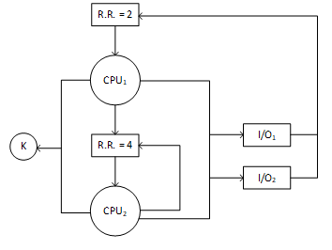
PROCESO | ARRIBO | CPU | I/O1 | I/O2 | CPU | CPU1 | D
A | 2 | 4 | - | 2 | 8 |  | C
B | 4 | 6 | 4 | - | 2 |  | B
C | 0 | 2 | - | 2 | 6 |  | A
D | 3 | 6 | 4 | - | 4 |  | 0 | 1 | 2 | 3 | 4 | 5 | 6 | 7 | 8 | 9 | 10 | 11 | 12 | 13 | 14 | 15 | 16 | 17 | 18 | 19 | 20 | 21 | 22 | 23 | 24 | 25 | 26 | 27 | 28 | 29 | 30 | 31 | 32 | 33 | 34 | 35 | 36 | 37 | 38 | 39 | 40 | 41 | 42

 |  |  |  |  |  | CPU2 | D
CPU1 | RR=2 |  |  |  |  |  | C
CPU2 | RR=4 |  |  |  |  |  | B
 |  |  |  |  |  |  | A
RQ-CPU1 |  |  |  |  |  |  | 0 | 1 | 2 | 3 | 4 | 5 | 6 | 7 | 8 | 9 | 10 | 11 | 12 | 13 | 14 | 15 | 16 | 17 | 18 | 19 | 20 | 21 | 22 | 23 | 24 | 25 | 26 | 27 | 28 | 29 | 30 | 31 | 32 | 33 | 34 | 35 | 36 | 37 | 38 | 39 | 40 | 41 | 42
RQ-CPU2 |  |  |  |  |  |  | I/O1
 |  |  |  |  |  |  | I/O2

